SINTESE-ORDINARIA
Síntese Semanal do Comportamento dos Preços dos Combustíveis
[Edição nº 07/2022]

Superintendência de Defesa da Concorrência


Síntese Semanal do Comportamento dos Preços dos Combustíveis

Destaques
Gasolina Comum
Preço médio de revenda da gasolina C comum apresentou variação semanal negativa de 0,51%, quarta semana consecutiva de baixa
Etanol Hidratado
Preço médio de revenda do etanol hidratado apresentou baixa de 1,98% em relação à semana anterior, quarta semana consecutiva de queda
Óleo Diesel Óleo diesel B S10 permaneceu estável em relação à semana anterior, cotado a R$ 5,653/litro
GLP P-13
Preço médio de revenda do GLP P-13 apresentou variação negativa de 0,18% em relação à semana anterior, para R$ 102,65/13kg
Edição nº 07/2022
Ref.: Semana de 13/02/2022 a 19/02/2022

 | Publicação semanal que traz a síntese do comportamento dos preços da gasolina comum, do etanol hidratado, do óleo diesel S10 comum e do GLP P-13 (botijão de 13 kg), conforme o Levantamento de Preços de Combustíveis da ANP, os preços de produtores e importadores de derivados e o Sistema de Informações de Movimentação de Produtos - SIMP, além dos preços de paridade de importação.

GASOLINA COMUM
PREÇO MÉDIO DE REVENDA DA GASOLINA C COMUM APRESENTOU VARIAÇÃO SEMANAL NEGATIVA DE 0,51%, QUARTA SEMANA CONSECUTIVA DE BAIXA

Revenda - Semana 13/02/2022 a 19/02/2022  O preço médio de revenda da gasolina C comum variou negativamente 0,51% em relação à semana anterior, para R$ 6,583/litro, na quarta semana consecutiva de baixa.  Houve recuo de 1,22% em 4 semanas e alta de 33,88% em 12 meses.  Todas as regiões apresentaram variações negativas na comparação semanal e em 4 semanas. Na comparação anual, houve alta em todas as regiões. Produção - Semana 07/02/2022 a 13/02/2022  O preço médio de produção, entre 07/02 e 13/02/2022, apresentou variação negativa de 0,26% em relação à semana anterior, para R$ 3,338/litro.  Em 4 semanas, o preço médio de produção avançou 1,83%. Na comparação anual, houve alta de 43,32%.  Petrobras: nos dias 26/10/2021, 15/12/2021 e 12/01/2022, a Petrobras reajustou os preços da gasolina A, com variações de +6,98%, -3,00% e +4,98%, respectivamente, na média dos preços dos pontos de entrega.  Etanol Anidro: segundo o CEPEA/ESALQ, o preço médio à vista do etanol anidro em São Paulo, entre 07/02 e 11/02/2022, foi de R$ 3,2064/litro, baixa de 8,05% em relação à semana anterior. Importação  PPI: entre 07/02 e 11/02/2022, tiveram variações semanais positivas, entre 2,15% (Itaqui, Suape e Aratu) e 2,23% (Paranaguá).  No mesmo período e em termos de cotações semanais médias, houve altas no WTI (1,37%), em dólar/barril, e na Gasolina “Unl 87 USGC Prompt Pipeline” (2,40%), em dólar/galão, da S&P Global Platts, além de valorização de 1,21% do real frente ao dólar.

 |  |  |  |  |  |  |  | Nota 1: Os preços de distribuição têm periodicidade de publicação mensal
 |  |  |  |  |  |  |  | e são incluídos em Sínteses específicas.
 |  |  |  |  |  |  |  | Fonte: ANP.

 |  |  |  |  |  |  |  | * Média simples de PPI dos portos pesquisados.
 |  |  |  |  |  |  |  | Fonte: ANP e S&P Global Platts.
 |  |  |  |  |  |  |  |  |  | Preços médios de revenda - Semana de 13/02/2022 a 19/02/2022

Produto |  | Região |  | Revenda - Semana de 13/02/2022 a 19/02/2022 |  |  |  |  |  | Produção - Semana de 07/02/2022 a 13/02/2022
 |  |  |  | Preço médio (R$/l) | Variação Semanal | Variação 4 semanas |  | Variação 12 meses |  | Preço médio (R$/l) | Variação Semanal | Variação 4 semanas | Variação 12 meses
GASOLINA COMUM |  | Centro-Oeste |  | 6.628 | -1.32% | -2.94% |  | 32.61% |  | 3.393 | 0.07% | 1.30% | 43.38%
 |  | Nordeste |  | 6.626 | -0.76% | -0.94% |  | 31.83% |  | 3.228 | -0.99% | 4.35% | 53.26%
 |  | Norte |  | 6.663 | -0.30% | -0.91% |  | 32.57% |  | 3.178 | 0.03% | 2.91% | 46.02%
 |  | Sudeste |  | 6.612 | -0.26% | -0.97% |  | 36.56% |  | 3.438 | 0.62% | 1.18% | 37.88%
 |  | Sul |  | 6.428 | -0.43% | -1.29% |  | 32.59% |  | 3.260 | 0.05% | 1.40% | 46.32%
 |  | Média nacional |  | 6.583 | -0.51% | -1.22% |  | 33.88% |  | 3.338 | -0.26% | 1.83% | 43.32%
Fonte: ANP.
Preços de Paridade de Importação nos Portos - semana de 07/02/2022 a 11/02/2022
Porto |  | R$/litro | var. semanal |  | Porto | R$/litro |  | var. semanal |  | Porto | R$/litro |  | var. semanal
Itaqui |  | 3.5513 | 2.15% |  | Aratu | 3.5533 |  | 2.15% |  | Paranagua | 3.5717 |  | 2.23%
Suape |  | 3.5504 | 2.15% |  | Santos | 3.5860 |  | 2.22% |  | Tramandaí | 3.5931 |  | 2.22%
Fonte: S&P Global Platts.

Preços Médios de Revenda da Gasolina C Comum por UF e Capitais - Semana de 13/02/2022 a 19/02/2022
2022-02-13 |  |  |  |  | 2022-02-06 | 2022-01-16 |  | 2021-02-14 |  | 2021-02-14
Produto | Região | UF |  | Preço médio de revenda na Unidade da Federação |  |  |  |  |  | Preço médio de revenda na respectiva capital
 |  |  |  | Preço médio (R$/l) | Variação Semanal | Variação 4 semanas |  | Variação 12 meses |  | Preço médio (R$/l) | Variação Semanal | Variação 4 semanas | Variação 12 meses
GASOLINA C COMUM | Centro-Oeste | Distrito Federal | BRASILIA | 6.740 | -2.33% | -0.79% |  | 32.03% |  | 6.740 | -2.33% | -0.79% | 32.03%
 |  | Goiás | GOIANIA | 6.758 | -1.01% | -5.42% |  | 36.75% |  | 6.684 | -1.95% | -8.56% | 34.62%
 |  | Mato Grosso | CUIABA | 6.422 | -0.02% | -2.27% |  | 32.33% |  | 6.250 | -1.59% | -4.04% | 28.47%
 |  | Mato Grosso do Sul | CAMPO GRANDE | 6.402 | -1.13% | -2.42% |  | 27.43% |  | 6.328 | -1.17% | -3.03% | 26.64%
 | Nordeste | Alagoas | MACEIO | 6.515 | -0.46% | -0.55% |  | 28.15% |  | 6.473 | -0.42% | -0.57% | 28.05%
 |  | Bahia | SALVADOR | 6.849 | -1.68% | 0.22% |  | 35.09% |  | 6.723 | -2.31% | -0.49% | 34.08%
 |  | Ceará | FORTALEZA | 6.540 | -0.47% | -1.12% |  | 27.36% |  | 6.516 | -0.58% | -1.08% | 26.84%
 |  | Maranhão | SAO LUIS | 6.504 | 0.17% | -0.37% |  | 31.63% |  | 6.392 | -0.87% | -1.84% | 29.97%
 |  | Paraíba | JOAO PESSOA | 6.453 | -0.36% | -0.81% |  | 30.57% |  | 6.419 | -0.48% | -1.09% | 30.15%
 |  | Pernambuco | RECIFE | 6.480 | -0.45% | -1.31% |  | 32.14% |  | 6.404 | -0.64% | -1.45% | 30.24%
 |  | Piauí | TERESINA | 6.757 | -1.52% | -2.97% |  | 33.01% |  | 6.716 | -0.99% | -3.09% | 32.20%
 |  | Rio Grande do Norte | NATAL | 6.903 | -0.56% | -2.42% |  | 35.86% |  | 6.906 | -0.70% | -3.33% | 35.92%
 |  | Sergipe | ARACAJU | 6.441 | -0.92% | -1.86% |  | 29.00% |  | 6.415 | -1.09% | -2.09% | 28.48%
 | Norte | Acre | RIO BRANCO | 7.019 | -0.17% | -0.58% |  | 26.88% |  | 6.934 | 0.00% | -0.50% | 27.28%
 |  | Amapá | MACAPA | 5.870 | -0.10% | -0.17% |  | 38.41% |  | 5.870 | -0.10% | -0.17% | 38.41%
 |  | Amazonas | MANAUS | 6.606 | -0.20% | -0.26% |  | 32.23% |  | 6.573 | -0.21% | -0.39% | 31.80%
 |  | Pará | BELEM | 6.732 | -0.28% | -1.16% |  | 33.10% |  | 6.664 | -0.03% | -0.74% | 34.41%
 |  | Rondônia | PORTO VELHO | 6.792 | 0.34% | -0.31% |  | 36.60% |  | 6.684 | -0.01% | -0.77% | 34.43%
 |  | Roraima | BOA VISTA | 6.488 | -0.22% | -0.09% |  | 37.81% |  | 6.488 | -0.22% | -0.09% | 37.81%
 |  | Tocantins | PALMAS | 6.721 | -1.32% | -2.54% |  | 26.03% |  | 6.500 | -3.01% | -5.54% | 20.75%
 | Sudeste | Espírito Santo | VITORIA | 6.761 | -0.09% | -1.72% |  | 35.60% |  | 6.774 | -0.54% | -2.11% | 35.24%
 |  | Minas Gerais | BELO HORIZONTE | 6.910 | -0.33% | -0.96% |  | 37.02% |  | 6.850 | -0.26% | -0.61% | 37.66%
 |  | Rio de Janeiro | RIO DE JANEIRO | 7.153 | -0.69% | -0.68% |  | 35.81% |  | 7.058 | -1.15% | -0.66% | 34.23%
 |  | São Paulo | SAO PAULO | 6.322 | -0.13% | -0.97% |  | 36.63% |  | 6.402 | 0.55% | -0.96% | 37.91%
 | Sul | Paraná | CURITIBA | 6.473 | -0.19% | 0.76% |  | 38.85% |  | 6.475 | 0.00% | 4.28% | 40.98%
 |  | Rio Grande do Sul | PORTO ALEGRE | 6.317 | -0.79% | -3.37% |  | 25.64% |  | 6.237 | -1.69% | -4.38% | 23.80%
 |  | Santa Catarina | FLORIANOPOLIS | 6.513 | -0.26% | -0.78% |  | 35.29% |  | 6.559 | -0.03% | -0.62% | 36.22%
Fonte: ANP.
7.153 |  |  |  | Preços médios de revenda - Semana de 13/02/2022 a 19/02/2022
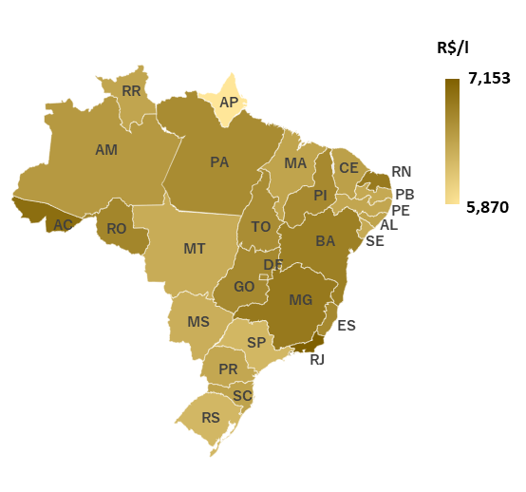
5.870

ETANOL HIDRATADO
PREÇO MÉDIO DE REVENDA DO ETANOL HIDRATADO APRESENTOU BAIXA DE 1,98% EM RELAÇÃO À SEMANA ANTERIOR, QUARTA SEMANA CONSECUTIVA DE QUEDA

Revenda - Semana 13/02/2022 a 19/02/2022  O preço médio de revenda do etanol hidratado foi de R$ 4,699/litro, baixa de 1,98% em relação à semana anterior, quarta semana consecutiva de queda.  Houve baixa de 7,01% em 4 semanas e alta de 39,11% em 12 meses.  Na comparação semanal e em 4 semanas, todas as regiões pontuaram quedas. Na comparação anual, houve alta em todas as regiões. Preço Relativo Etanol Hidratado/Gasolina C Comum  A relação de preços entre o biocombustível e a gasolina C comum apresentou redução de 72,45%, na semana de 06/02 a 12/02/2022, para 71,38% na semana de 13/02 a 19/02/2022, na média nacional, quadragésima quarta semana consecutiva acima dos 70%.  Na semana em análise, MT, GO, MG e SP registraram razão entre preços médios de revenda de etanol hidratado e de gasolina C comum menor ou igual a 0,70. Produção - Semana de 07/02/2022 a 11/02/2022  De acordo com dados do CEPEA/ESALQ, o preço à vista do etanol hidratado no estado de São Paulo, entre os dias 07/02 a 11/02/2022, apresentou baixa de 2,37% em relação à semana anterior, comercializado a R$ 2,8383/litro.  O CEPEA/ESALQ cita opinião de colaboradores, segundo os quais o volume de etanol hidratado negociado nas usinas de São Paulo aumentou 4 vezes em relação à semana anterior. O movimento é reflexo da melhora da relação de preços do biocombustível em relação à gasolina C.

 |  |  |  |  |  |  |  | Nota 1: Os preços de distribuição têm periodicidade de publicação mensal
 |  |  |  |  |  |  |  | e são incluídos em Sínteses específicas.
 |  |  |  |  |  |  |  | Fonte: ANP.

 |  |  |  |  |  |  |  | Fonte: ANP.

Produto |  | Região | Revenda - Semana de 13/02/2022 a 19/02/2022
 |  |  | Preço médio (R$/l) |  |  | Variação semanal |  |  | Variação em 4 semanas |  |  | Variação em 12 meses
ETANOL HIDRATADO |  | Centro-Oeste | 4.639 |  |  | -2.69% |  |  | -8.72% |  |  | 34.50%
 |  | Nordeste | 5.178 |  |  | -1.75% |  |  | -2.83% |  |  | 32.97%
 |  | Norte | 5.661 |  |  | -0.23% |  |  | -0.86% |  |  | 45.98%
 |  | Sudeste | 4.610 |  |  | -2.02% |  |  | -7.60% |  |  | 39.91%
 |  | Sul | 4.988 |  |  | -1.19% |  |  | -4.21% |  |  | 45.08%
 |  | Média nacional | 4.699 |  |  | -1.98% |  |  | -7.01% |  |  | 39.11%
Fonte: ANP.
Preços de Produção por UF - semana de 07/02/2022 a 11/02/2022
UF |  | Etanol Hidratado |  |  |  |  | Etanol Anidro
 |  | R$/litro |  |  | Variação Semanal |  |  | R$/litro |  |  |  | Variação Semanal
GO* |  | 2.4408 |  |  | -3.76% |  |  | 2.9461 |  |  |  | -6.84%
PE |  | 2.9690 |  |  | -3.24% |  |  | 3.6011 |  |  |  | -
SP |  | 2.8383 |  |  | -2.37% |  |  | 3.2064 |  |  |  | -8.05%
Fonte: CEPEA/ESALQ |  |  |  | * Preços do etanol hidratado relativo às vendas internas do estado
Preços Médios de Revenda de Etanol Hidratado por UF e Capitais - Semana de 13/02/2022 a 19/02/2022

Produto | Região | UF |  | Preço médio de revenda na Unidade da Federação |  |  |  |  |  | Preço médio de revenda na respectiva capital
 |  |  |  | Preço médio (R$/l) | Variação Semanal | Variação 4 semanas |  | Variação 12 meses |  | Preço médio (R$/l) | Variação Semanal | Variação 4 semanas | Variação 12 meses
ETANOL HIDRATADO | Centro-Oeste | Distrito Federal | BRASILIA | 5.445 | -4.20% | -5.71% |  | 45.36% | 81% | 5.445 | -4.20% | -5.71% | 45.36%
 |  | Goiás | GOIANIA | 4.664 | -2.39% | -8.76% |  | 32.61% | 69% | 4.632 | -2.93% | -10.51% | 31.00%
 |  | Mato Grosso | CUIABA | 4.417 | -2.84% | -9.67% |  | 35.12% | 69% | 4.284 | -3.84% | -12.34% | 31.25%
 |  | Mato Grosso do Sul | CAMPO GRANDE | 4.938 | -3.12% | -5.37% |  | 40.56% | 77% | 4.812 | -3.33% | -5.46% | 38.55%
 | Nordeste | Alagoas | MACEIO | 5.158 | -0.50% | -0.37% |  | 34.78% | 79% | 5.142 | -0.45% | -0.43% | 34.33%
 |  | Bahia | SALVADOR | 5.092 | -4.00% | -5.63% |  | 27.14% | 74% | 5.001 | -5.01% | -7.56% | 24.03%
 |  | Ceará | FORTALEZA | 5.551 | -0.45% | -0.87% |  | 38.12% | 85% | 5.556 | -0.50% | -1.14% | 38.11%
 |  | Maranhão | SAO LUIS | 5.577 | -1.06% | -2.38% |  | 41.44% | 86% | 5.525 | -2.30% | -3.31% | 40.34%
 |  | Paraíba | JOAO PESSOA | 4.998 | -0.34% | -0.50% |  | 33.71% | 77% | 4.992 | -0.10% | -0.32% | 34.05%
 |  | Pernambuco | RECIFE | 5.101 | -0.02% | -0.45% |  | 35.95% | 79% | 5.084 | 0.61% | 0.12% | 34.82%
 |  | Piauí | TERESINA | 5.149 | -2.30% | -5.07% |  | 32.16% | 76% | 5.129 | -2.38% | -5.02% | 31.65%
 |  | Rio Grande do Norte | NATAL | 5.521 | -0.83% | -3.11% |  | 40.09% | 80% | 5.490 | -0.74% | -3.90% | 39.30%
 |  | Sergipe | ARACAJU | 5.155 | 0.66% | 0.90% |  | 39.78% | 80% | 5.156 | 0.86% | 1.20% | 39.80%
 | Norte | Acre | RIO BRANCO | 6.078 | -0.02% | -0.70% |  | 44.85% | 87% | 6.059 | 0.02% | -0.72% | 44.40%
 |  | Amapá | MACAPA | 5.960 | 0.00% | - |  | - | 102% | 5.960 | 0.00% | - | -
 |  | Amazonas | MANAUS | 5.324 | -0.32% | -0.50% |  | 46.30% | 81% | 5.322 | -0.32% | -0.52% | 46.29%
 |  | Pará | BELEM | 6.045 | -0.15% | -1.13% |  | 46.05% | 90% | 6.145 | 0.31% | -1.51% | 48.86%
 |  | Rondônia | PORTO VELHO | 6.005 | -0.15% | 1.26% |  | 50.24% | 88% | 5.956 | -0.80% | 0.86% | 49.01%
 |  | Roraima | BOA VISTA | 6.010 | -4.60% | -1.72% |  | 50.25% | 93% | 6.010 | -4.60% | -1.72% | 50.25%
 |  | Tocantins | PALMAS | 5.729 | -0.05% | -2.34% |  | 43.08% | 85% | 5.669 | 0.27% | -1.90% | 40.53%
 | Sudeste | Espírito Santo | VITORIA | 5.565 | -1.87% | -3.28% |  | 40.67% | 82% | 5.662 | -0.56% | -1.36% | 43.38%
 |  | Minas Gerais | BELO HORIZONTE | 4.832 | -2.82% | -7.36% |  | 44.93% | 70% | 4.839 | -2.62% | -7.60% | 46.81%
 |  | Rio de Janeiro | RIO DE JANEIRO | 5.835 | -1.90% | -3.09% |  | 41.35% | 82% | 5.774 | -1.90% | -2.40% | 39.94%
 |  | São Paulo | SAO PAULO | 4.457 | -1.81% | -8.10% |  | 38.29% | 70% | 4.574 | -0.37% | -7.35% | 40.91%
 | Sul | Paraná | CURITIBA | 4.907 | -1.19% | -4.31% |  | 45.01% | 76% | 4.970 | 0.06% | 1.49% | 49.07%
 |  | Rio Grande do Sul | PORTO ALEGRE | 6.263 | -1.21% | -3.72% |  | 40.17% | 99% | 6.087 | -4.13% | -5.42% | 36.73%
 |  | Santa Catarina | FLORIANOPOLIS | 5.904 | -1.04% | -2.46% |  | 50.57% | 91% | 5.960 | -0.18% | -1.13% | 51.15%
Razão entre preços médios de revenda do Etanol Hidratado e da Gasolina C Comum
Fonte: ANP.
Preços médios de revenda - Semana de 13/02/2022 a 19/02/2022
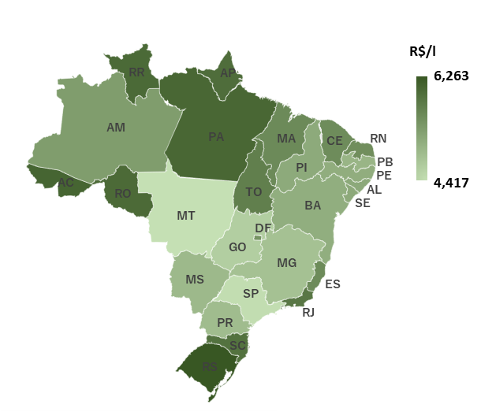
6.263
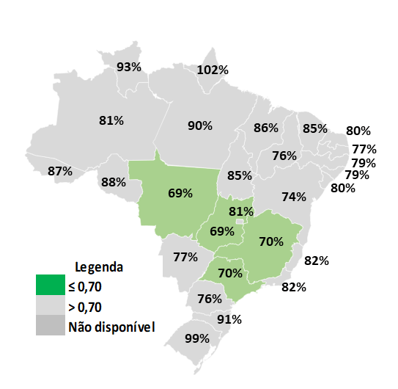
4.417

ÓLEO DIESEL S10
ÓLEO DIESEL B S10 PERMANECEU ESTÁVEL EM RELAÇÃO À SEMANA ANTERIOR, COTADO A R$ 5,653/LITRO

Revenda - Semana 13/02/2022 a 19/02/2022 u O preço médio de revenda do diesel B S10 foi de R$ 5,653/litro, estável em relação à semana anterior. u Houve variação positiva de 0,27% em 4 semanas e alta de 43,51% em 12 meses. u Na desagregação regional, houve predomínio de variações negativas na comparação semanal e de variações positivas na comparação em 4 semanas. Na comparação anual, houve registro apenas de altas. Produção - Semana 07/02/2022 a 13/02/2022 u O preço médio de produção do diesel A S10, na semana de 07/02 a 13/02/2022, registrou variação negativa de 0,05% em relação à semana anterior, cotado a R$ 3,635/litro. u Houve altas de 3,35% em 4 semanas e de 63,70% em 12 meses. u Petrobras: nos dias 29/09/2021, 26/10/2021 e 12/01/2021, a Petrobras efetuou reajustes no preço do diesel A S10, com variações positivas de 8,96%, 8,95% e 7,96% respectivamente, na média dos preços dos pontos de entrega. Importação u PPI: no período de 07/02 a 11/02/2022, os preços de paridade de importação nos portos nacionais apresentaram variações semanais positivas, entre 2,78% (Suape) e 2,89% (Paranaguá). u No mesmo período e em termos de cotações semanais médias, houve altas, em dólar/barril, do WTI Cushing Mo01 (1,37%), e, em dólar/galão, do diesel “ULSD USGC Prompt Pipeline” (2,14%) da S&P Global Platts, além de valorização de 1,21% do real frente ao dólar.

 |  |  |  |  |  |  |  | Nota 1: Os preços de distribuição têm periodicidade de publicação mensal
 |  |  |  |  |  |  |  | e são incluídos em Sínteses específicas.
 |  |  |  |  |  |  |  | Fonte: ANP.

 |  |  |  |  |  |  |  | * Média simples de PPI dos portos pesquisados.
 |  |  |  |  |  |  |  | Fonte: ANP e S&P Global Platts.

Produto |  | Região |  | Revenda - Semana de 13/02/2022 a 19/02/2022 |  |  |  |  |  | Produção - Semana de 07/02/2022 a 13/02/2022
 |  |  |  | Preço médio (R$/l) | Variação Semanal | Variação 4 semanas |  | Variação 12 meses |  | Preço médio (R$/l) | Variação Semanal | Variação 4 semanas | Variação 12 meses
ÓLEO DIESEL S10 |  | Centro-Oeste |  | 5.784 | -0.21% | -0.46% |  | 43.95% |  | 3.736 | -0.01% | 2.96% | 59.40%
 |  | Nordeste |  | 5.724 | -0.07% | 0.54% |  | 44.98% |  | 3.590 | 0.91% | 5.31% | 68.52%
 |  | Norte |  | 5.809 | -0.12% | -0.09% |  | 39.98% |  | 3.556 | -0.09% | 2.91% | 62.47%
 |  | Sudeste |  | 5.617 | 0.07% | 0.43% |  | 42.56% |  | 3.667 | 0.05% | 2.61% | 61.26%
 |  | Sul |  | 5.487 | 0.13% | 0.18% |  | 45.31% |  | 3.617 | -0.51% | 2.63% | 63.47%
 |  | Média nacional |  | 5.653 | 0.00% | 0.27% |  | 43.51% |  | 3.635 | -0.05% | 3.35% | 63.70%
Fonte: ANP.
Preço de Paridade de Importação nos Portos - semana de 07/02/2022 a 11/02/2022
Porto |  | R$/litro | var. semanal |  | Porto | R$/litro |  | var. semanal |  | Porto | R$/litro |  | var. semanal
Itaqui |  | 3.9383 | 2.83% |  | Aratu | 3.9405 |  | 2.83% |  | Paranagua | 3.9572 |  | 2.89%
Suape |  | 3.9183 | 2.78% |  | Santos | 3.9683 |  | 2.87% |  | Tramandaí | 3.9737 |  | 2.87%
Fonte: S&P Global Platts.

Preços Médios de Revenda de Diesel B S10 por UF e Capitais - Semana de 13/02/2022 a 19/02/2022

Produto | Região | UF |  | Preço médio de revenda na Unidade da Federação |  |  |  |  |  | Preço médio de revenda na respectiva capital
 |  |  |  | Preço médio (R$/l) | Variação Semanal | Variação 4 semanas |  | Variação 12 meses |  | Preço médio (R$/l) | Variação Semanal | Variação 4 semanas | Variação 12 meses
ÓLEO DIESEL B S10 | Centro-Oeste | Distrito Federal | BRASILIA | 5.682 | -0.70% | -0.05% |  | 39.09% |  | 5.682 | -0.70% | -0.05% | 39.09%
 |  | Goiás | GOIANIA | 5.724 | -0.37% | -0.24% |  | 45.50% |  | 5.728 | -0.09% | 0.14% | 45.05%
 |  | Mato Grosso | CUIABA | 5.983 | -0.13% | -0.99% |  | 45.18% |  | 5.901 | -0.08% | -0.52% | 42.50%
 |  | Mato Grosso do Sul | CAMPO GRANDE | 5.602 | 0.21% | -0.04% |  | 40.40% |  | 5.461 | 0.46% | 0.13% | 37.76%
 | Nordeste | Alagoas | MACEIO | 5.761 | 0.05% | -0.62% |  | 38.92% |  | 5.742 | 0.40% | -0.59% | 38.06%
 |  | Bahia | SALVADOR | 5.878 | -0.49% | 2.00% |  | 50.99% |  | 5.876 | -0.83% | 2.42% | 52.07%
 |  | Ceará | FORTALEZA | 5.780 | -0.02% | 0.00% |  | 41.77% |  | 5.790 | -0.03% | 0.38% | 42.68%
 |  | Maranhão | SAO LUIS | 5.668 | 0.93% | 0.32% |  | 42.38% |  | 5.549 | -0.64% | -1.51% | 39.63%
 |  | Paraíba | JOAO PESSOA | 5.731 | 0.14% | 0.84% |  | 45.02% |  | 5.718 | -0.02% | 0.69% | 45.27%
 |  | Pernambuco | RECIFE | 5.479 | 0.18% | 0.02% |  | 44.41% |  | 5.553 | 1.09% | 1.17% | 44.99%
 |  | Piauí | TERESINA | 5.757 | -0.71% | -1.00% |  | 40.28% |  | 5.727 | -0.33% | -1.09% | 39.55%
 |  | Rio Grande do Norte | NATAL | 6.021 | -0.48% | -1.25% |  | 42.58% |  | 6.103 | -0.78% | -2.54% | 44.52%
 |  | Sergipe | ARACAJU | 5.717 | -0.16% | -0.30% |  | 37.03% |  | 5.801 | 0.43% | 0.57% | 39.05%
 | Norte | Acre | RIO BRANCO | 6.369 | 0.08% | 0.06% |  | 32.52% |  | 6.310 | 0.05% | -0.05% | 33.07%
 |  | Amapá | MACAPA | 5.826 | 0.15% | 0.92% |  | 32.26% |  | 5.826 | 0.15% | 0.92% | 32.26%
 |  | Amazonas | MANAUS | 5.665 | 0.18% | 0.73% |  | 40.26% |  | 5.638 | 0.21% | 0.62% | 39.80%
 |  | Pará | BELEM | 5.873 | -0.14% | -0.37% |  | 37.93% |  | 6.012 | 0.42% | -0.41% | 41.19%
 |  | Rondônia | PORTO VELHO | 6.000 | -0.13% | -0.30% |  | 46.77% |  | 5.868 | -0.54% | -1.10% | 43.54%
 |  | Roraima | BOA VISTA | 5.935 | -0.42% | 0.00% |  | 41.04% |  | 5.935 | -0.42% | 0.00% | 41.04%
 |  | Tocantins | PALMAS | 5.583 | -0.16% | 0.32% |  | 40.70% |  | 5.553 | -0.31% | 0.51% | 39.91%
 | Sudeste | Espírito Santo | VITORIA | 5.470 | 0.24% | -0.11% |  | 41.20% |  | 5.535 | 1.10% | 0.87% | 37.82%
 |  | Minas Gerais | BELO HORIZONTE | 5.645 | 0.09% | 0.28% |  | 40.74% |  | 5.684 | 0.07% | 0.23% | 43.28%
 |  | Rio de Janeiro | RIO DE JANEIRO | 5.615 | 0.45% | 1.15% |  | 41.72% |  | 5.627 | 0.54% | 1.85% | 42.02%
 |  | São Paulo | SAO PAULO | 5.615 | -0.04% | 0.41% |  | 43.83% |  | 5.643 | -0.04% | 0.41% | 43.62%
 | Sul | Paraná | CURITIBA | 5.423 | -0.06% | 0.30% |  | 46.02% |  | 5.376 | 0.04% | 1.15% | 45.81%
 |  | Rio Grande do Sul | PORTO ALEGRE | 5.537 | 0.14% | 0.05% |  | 44.04% |  | 5.496 | -0.63% | -0.76% | 41.61%
 |  | Santa Catarina | FLORIANOPOLIS | 5.553 | 0.49% | 0.14% |  | 45.37% |  | 5.641 | 1.11% | 0.80% | 47.63%
Fonte: ANP.
 |  |  |  | Preços médios de revenda - Semana de 13/02/2022 a 19/02/2022
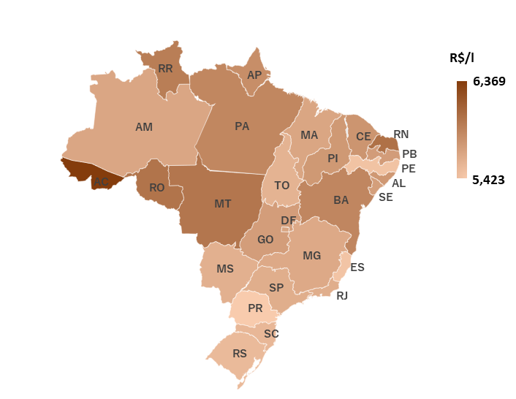
6.369
5.423

GLP P-13
PREÇO MÉDIO DE REVENDA DO GLP P-13 APRESENTOU VARIAÇÃO NEGATIVA DE 0,18% EM RELAÇÃO À SEMANA ANTERIOR, PARA R$ 102,65/13KG

Revenda - Semana 13/02/2022 a 19/02/2022  O preço médio de revenda do GLP P-13 foi de R$ 102,65/13kg, variação positiva de 0,18% em relação à semana anterior.  Houve variação positiva de 0,12% em 4 semanas e elevação de 28,46% em 12 meses.  Na desagregação regional, houve predominância de variações positivas na comparação semanal, predominância de variações negativas na comparação em 4 semanas e alta em todas as regiões na comparação em 12 meses. Produção - Semana 07/02/2022 a 13/02/2022  O preço médio de produção do GLP P-13, na semana de 07/02 a 13/02/2022, ficou em R$ 51,02/13kg, variação positiva de 0,07% na comparação semanal.  Houve variação positiva de 0,73% em 4 semanas e alta de 36,14% em 12 meses.  Petrobras: nos dias 14/06/2021, 06/07/2021 e 09/10/2021, a Petrobras reajustou os preços do GLP, com variações positivas de 6,02%, 6,03% e 7,03%, respectivamente, na média dos preços dos pontos de entrega. Importação  PPI: os dois portos nacionais analisados tiveram, entre 07/02 e 11/02/2022, variações semanais negativas: Suape, -5,83%; e Santos, -5,91%.  No mesmo período e em termos de cotações semanais médias, os preços em dólar/ton do propano (Propane Mt Belvieu non-LST pipe Mo01) e butano (Butane Mt Belvieu non-LST pipe Mo01) registraram variações de -4,45% e -7,02%, respectivamente, no mercado de Mt Belvieu. Na mesma base comparativa, houve valorização de 1,21% do real frente ao dólar.

 |  |  |  |  |  |  |  | Nota 1: Os preços de distribuição têm periodicidade de publicação mensal
 |  |  |  |  |  |  |  | e são incluídos em Sínteses específicas.
 |  |  |  |  |  |  |  | Fonte: ANP.

 |  |  |  |  |  |  |  | * Média simples de PPI dos portos pesquisados.
 |  |  |  |  |  |  |  | Fonte: ANP e S&P Global Platts.

Produto |  | Região |  | Revenda - Semana de 13/02/2022 a 19/02/2022 |  |  |  |  |  | Produção - Semana de 07/02/2022 a 13/02/2022
 |  |  |  | Preço médio (R$/13kg) | Variação Semanal | Variação 4 semanas |  | Variação 12 meses |  | Preço médio (R$/13kg) | Variação Semanal | Variação 4 semanas | Variação 12 meses
GLP P-13 |  | Centro-Oeste |  | 109.005 | -0.33% | -0.63% |  | 27.01% |  | *** | *** | *** | ***
 |  | Nordeste |  | 100.986 | -0.15% | 1.36% |  | 28.47% |  | 51.409 | 0.52% | 2.99% | 37.01%
 |  | Norte |  | 111.348 | -0.32% | -0.27% |  | 22.25% |  | 50.182 | -0.57% | 0.10% | 36.29%
 |  | Sudeste |  | 100.232 | 0.65% | -0.37% |  | 29.45% |  | 50.848 | -0.07% | 0.00% | 36.08%
 |  | Sul |  | 104.991 | 0.15% | -0.38% |  | 30.16% |  | 51.419 | 0.01% | 0.02% | 35.06%
 |  | Média nacional |  | 102.651 | 0.18% | 0.12% |  | 28.46% |  | 51.019 | 0.07% | 0.73% | 36.14%
Fonte: ANP.
Preço de Paridade de Importação nos Portos - semana de 07/02/2022 a 11/02/2022
Porto |  | R$/13kg | var. semanal |  |  | Porto |  |  | R$/13kg |  |  | var. semanal
Suape |  | 50.8560 | -5.83% |  |  | Santos |  |  | 51.7660 |  |  | -5.91%
Fonte: S&P Global Platts

Preços Médios de Revenda de GLP P-13 por UF e Capitais - Semana de 13/02/2022 a 19/02/2022

Produto | Região | UF |  | Preço médio de revenda na Unidade da Federação |  |  |  |  |  | Preço médio de revenda na respectiva capital
 |  |  |  | Preço médio (R$/13kg) | Variação Semanal | Variação 4 semanas |  | Variação 12 meses |  | Preço médio (R$/13kg) | Variação Semanal | Variação 4 semanas | Variação 12 meses
GLP P-13 | Centro-Oeste | Distrito Federal | BRASILIA | 98.016 | -0.17% | -0.24% |  | 26.09% |  | 98.016 | -0.17% | -0.24% | 26.09%
 |  | Goiás | GOIANIA | 109.411 | -0.40% | -0.69% |  | 30.39% |  | 112.812 | -0.17% | -0.86% | 35.03%
 |  | Mato Grosso | CUIABA | 123.538 | 0.29% | 0.11% |  | 24.37% |  | 122.585 | 0.70% | 0.79% | 23.01%
 |  | Mato Grosso do Sul | CAMPO GRANDE | 98.702 | -1.25% | -1.90% |  | 22.42% |  | 94.098 | -1.63% | -3.26% | 18.25%
 | Nordeste | Alagoas | MACEIO | 98.774 | -0.10% | -0.25% |  | 28.41% |  | 97.726 | 0.00% | 0.00% | 26.47%
 |  | Bahia | SALVADOR | 98.473 | -1.02% | 3.53% |  | 32.89% |  | 97.659 | -0.61% | 3.35% | 34.94%
 |  | Ceará | FORTALEZA | 104.070 | 0.13% | 0.54% |  | 20.88% |  | 105.151 | 0.55% | 0.39% | 21.02%
 |  | Maranhão | SAO LUIS | 105.077 | 0.28% | 0.69% |  | 24.88% |  | 105.061 | -0.50% | -0.50% | 23.62%
 |  | Paraíba | JOAO PESSOA | 104.948 | -0.08% | 0.98% |  | 30.02% |  | 105.420 | 0.00% | 0.50% | 30.74%
 |  | Pernambuco | RECIFE | 93.712 | 0.77% | 0.39% |  | 26.99% |  | 92.284 | -1.04% | -1.07% | 28.31%
 |  | Piauí | TERESINA | 109.459 | 0.15% | -0.22% |  | 32.23% |  | 107.703 | 0.80% | 0.28% | 30.11%
 |  | Rio Grande do Norte | NATAL | 109.909 | 0.10% | 0.66% |  | 32.50% |  | 109.450 | -0.50% | 0.55% | 31.95%
 |  | Sergipe | ARACAJU | 97.126 | -1.04% | 2.02% |  | 30.25% |  | 96.372 | -1.70% | 1.49% | 29.24%
 | Norte | Acre | RIO BRANCO | 118.194 | 1.22% | 0.90% |  | 20.65% |  | 117.773 | 1.11% | 1.11% | 20.44%
 |  | Amapá | MACAPA | 116.667 | 0.67% | 0.00% |  | 15.01% |  | 116.667 | 0.67% | 0.00% | 15.01%
 |  | Amazonas | MANAUS | 106.972 | 0.42% | 1.59% |  | 20.03% |  | 105.448 | 0.36% | 1.14% | 18.62%
 |  | Pará | BELEM | 109.506 | -1.11% | -1.43% |  | 21.63% |  | 107.987 | 0.11% | -0.17% | 24.40%
 |  | Rondônia | PORTO VELHO | 119.058 | -0.09% | 0.83% |  | 27.64% |  | 112.464 | -0.54% | 0.25% | 20.57%
 |  | Roraima | BOA VISTA | 112.042 | -0.10% | 1.38% |  | 14.77% |  | 112.042 | -0.10% | 1.38% | 14.77%
 |  | Tocantins | PALMAS | 112.868 | 0.48% | -0.46% |  | 27.95% |  | 111.417 | -0.19% | -0.14% | 27.52%
 | Sudeste | Espírito Santo | VITORIA | 96.063 | -0.95% | -1.92% |  | 24.10% |  | - | - | - | -
 |  | Minas Gerais | BELO HORIZONTE | 106.136 | 1.07% | 0.83% |  | 35.14% |  | 106.999 | 2.39% | 2.70% | 38.07%
 |  | Rio de Janeiro | RIO DE JANEIRO | 91.396 | -0.44% | -1.33% |  | 31.20% |  | 91.868 | 0.03% | -2.32% | 28.50%
 |  | São Paulo | SAO PAULO | 101.554 | 1.04% | -0.43% |  | 27.42% |  | 103.565 | 5.75% | -0.29% | 30.70%
 | Sul | Paraná | CURITIBA | 104.164 | 0.03% | -0.85% |  | 27.65% |  | 97.949 | -0.83% | -0.46% | 24.07%
 |  | Rio Grande do Sul | PORTO ALEGRE | 102.385 | -0.35% | -0.08% |  | 33.73% |  | 105.557 | 0.45% | 1.21% | 37.01%
 |  | Santa Catarina | FLORIANOPOLIS | 111.434 | 1.22% | -0.02% |  | 29.30% |  | 113.000 | 1.26% | 0.70% | 29.68%
Fonte: ANP.
 |  |  |  | Preços médios de revenda - Semana de 13/02/2022 a 19/02/2022
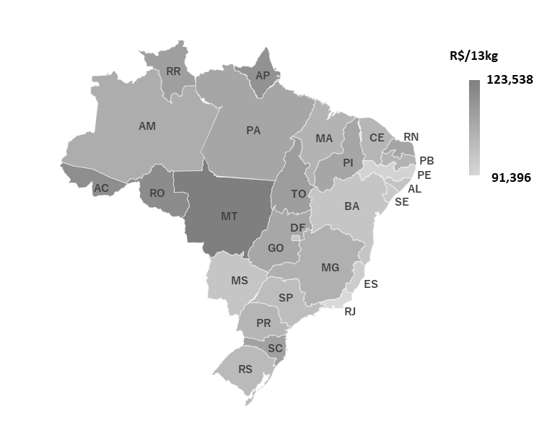
123.538
91.396

